سفار
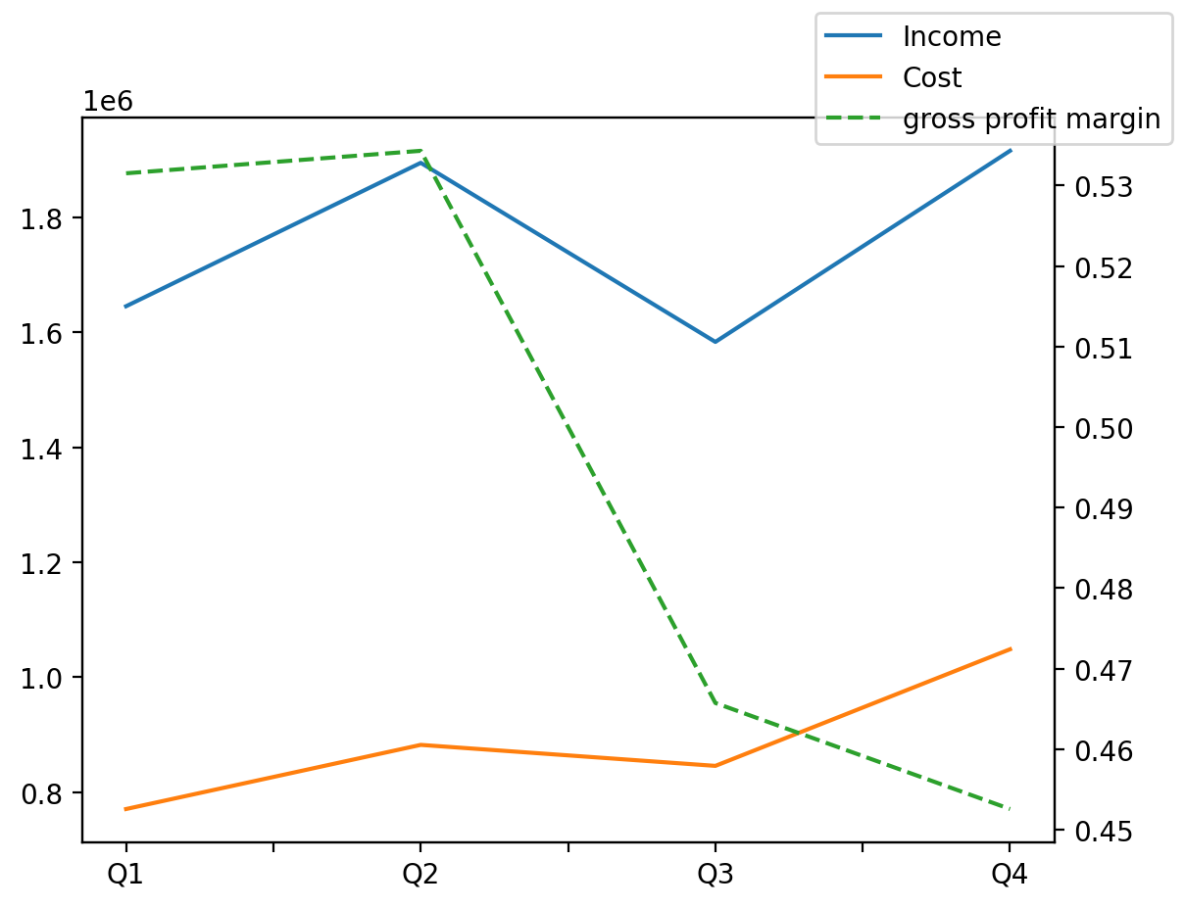
1402/12/29 | Q1 | Q2 | Q3 | Y | Q4 | Q2 / Q1 | Q3 / Q2 | Q4 / Q3
درآمد های عملیاتی | 1645347 | 1894782 | 1583268 | 7039070 | 1915673 | 0.15160023995 | -0.16440624832 | 0.20994866314
بهای تمام شده | -770813 | -882377 | -845875 | -3547758 | -1048693 | 0.14473549356 | -0.041367805371 | 0.23977301611
سود(زیان)ناخالص | 874534 | 1012405 | 737393 | 3491312 | 866980 | 0.15765081746 | -0.27164227755 | 0.17573668315
هزینه های عمومی اداری فروش | -58822 | -60540 | -57545 | -289345 | -112438 | 0.029206759376 | -0.049471423852 | 0.95391432792
سود(زیان)عملیاتی | 815712 | 941268 | 690445 | 3107385 | 659960 | 0.15392197246 | -0.26647352295 | -0.044152684138
سایر درآمدهای غیر عملیاتی | 338796 | 232711 | 153685 | 878304 | 153112 | -0.31312353156 | -0.33958858842 | -0.0037284055048
سود(زیان)خالص | 987037 | 969547 | 909636 | 3340635 | 474415 | -0.017719700477 | -0.061792775389 | -0.47845621765
مواد مستقیم مصرفی | 122091 | 130838 | 130819 | 521766 | 138018 | 0.07164328247 | -0.00014521775019 | 0.055030232611
سربارتوليد | 566787 | 626710 | 668025 | 2517391 | 655869 | 0.10572401978 | 0.06592363294 | -0.018196923768

